实验结果
模型名称 | 基座模型 | 训练集数据 | 训练方法 | 参数 | 平均reward | Solve率 | 平均耗时秒 | Offload轨迹调用率 | 平均Offload次数 | Reward趋势 | 耗时 | Offload调用率
agent_offload_pyrodash4b_docker_async_20260808_163214 | PyroDash-4B-SFT-0803 | mixed400.jsonl | 异步 GRPO + help_seeking offload | 算法=GRPO; 学习率=1e-6; clip=0.2-0.28; KL=0; 熵=0; 计划rollout=100; 实际完成=80; rollout_batch=4; 每题样本数=8; 全局batch=32; 温度=1.0; 存盘间隔=20; reward=help_seeking(全组失败才鼓励求助) | 0.4944 | 48.9% | 359 | 98.1% | 22.7 | 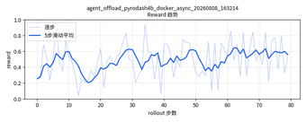 | 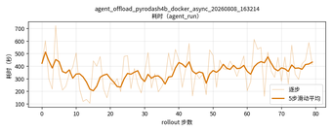 | 